GANTT
Planification projet : Digramme Gantt

Nom du bloc : | Reseau et Système
Membres de groupe : | HADOUR Nazim, FIHAKHIR Houda, ADOUL Amine
Date de lancement : | 05.01.2021
Date de fin : | 23.01.2022
 |  |  |  |  |  | Jour
 | Tâches |  |  | N° | Tache | 2021-12-30 | 2021-12-31 | 2022-01-01 | 2022-01-02 | 2022-01-03 | 2022-01-04 | 2022-01-05 | 2022-01-05 | 2022-01-06 | 2022-01-07 | 2022-01-08 | 2022-01-09 | 2022-01-10 | 2022-01-11 | 2022-01-12 | 2022-01-13 | 2022-01-14 | 2022-01-15 | 2022-01-16 | 2022-01-17 | 2022-01-18 | 2022-01-19 | 2022-01-20 | 2022-01-21 | 2022-01-22
 |  |  |  | 1 | Adressage privé de l'ensemble des entreprises
Plan d'adressage | Adressage privé de l'ensemble des entreprises (VLSM) |  |  | 2 | Adressage publique de l'ensemble des entreprises
 | Adressage publique de l'ensemble des entreprises |  |  | 3 | Adressage publique des différents sites
 | Adressage publique sur la partie interconnexions des différents sites (FAI) |  |  | 4 | Adressage publique des éléments en Datacenter
 | Adressage publique des éléments en Datacenter |  |  | 5 | Tunnel Ipv6 entre Exia et Datacenter
 | Tunnel IPV6 entre eXia et Datacenter |  |  | 6 | Configuration eXia
Livrable 1
Remise Livrable 1
Livrable 2+3 +4
Remise Livrable 2+3+3
Soutenance
 |  |  |  | 7 | Configuration Bibliothèque
 |  |  |  | 8 | Configuration Engie
 |  |  |  | 9 | Configuration Digiplex
 |  |  |  | 10 | Diagramme GANTT
 |  |  |  | 11 | Diagramme PERT
Lancement de projet
Adressage privé + publique + tunnel IPv6
Réalisation de la maquette: ESN eXia, Bibliothèque, Engie, Digiplex et Data center.
Réalisation des diagrammes GANTT et PERT.
Réalisation du schéma visio logique.
 |  |  |  | 12 | Schéma Visio logique
23.01.2022
23.01.2022
 |  |  |  | 13 | Réalisation PPT
 |  |  |  | 14 | Cablage
06.12.2021
08.01.2022
08.01.2022

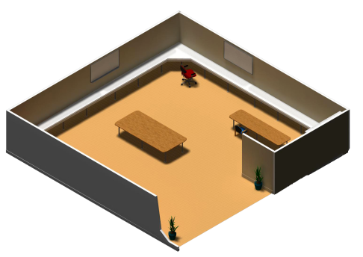
 |  | Tâche | Sous-Tâche
 | Configuration | EXia
 |  |  | Adressage fixe
 |  |  | Sécurisation des accés
 |  |  | Configuration du server dns publique
 |  |  | Configuration des accés au web
 |  |  | Création d'un tunnel IPv6
 |  | Bibliothèque
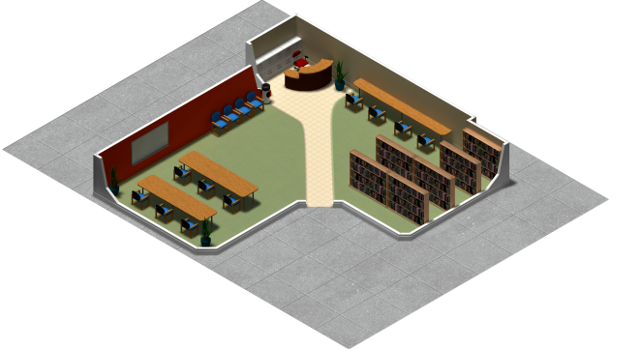
 |  |  | Adressage fixe
 |  |  | Adressage dynamique dhcp
 |  |  | Sécurisation des accés
 |  |  | Mise en place d'un accès à distance via SSH
 |  |  | Configuration des accés au web
 |  |  | Configuration d'un SSID
 |  | Engie
 |  |  | Adressage fixe
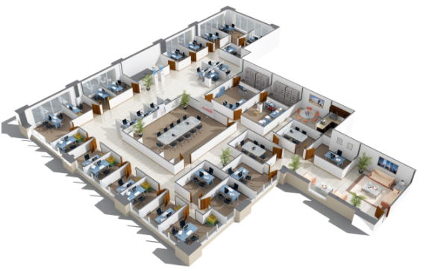
 |  |  | Adressage dynamique dhcp
 |  |  | Sécurisation des accés
 |  |  | Configuration du server dns publique
 |  |  | Mise en place d'un accès à distance via SSH
 |  |  | Configuration des accés au web
 |  |  | Création des VLAN avec le VTP
 |  |  | Configuration d'un SSID
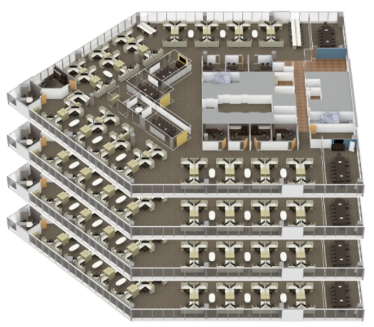
 |  | Digiplex
 |  |  | Adressage fixe
 |  |  | Adressage dynamique dhcp
 |  |  | Sécurisation des accés
 |  |  | Configuration du server dns publique
 |  |  | Mise en place d'un accès à distance via SSH
 |  |  | Configuration des accés au web
 |  |  | Configuration d'un SSID
 |  |  | Création des VLAN avec le VTP

PERT
N° | Tache | Durée (jours) | Column3 | Antécédent
1 | Adressage privé de l'ensemble des entreprises | 2 | A | -
2 | Adressage publique de l'ensemble des entreprises | 2 | B | A
1 | Adressage publique des différents sites | 2 | C | -
1 | Adressage publique des éléments en Datacenter | 2 | D | -
2 | Tunnel IPV6 entre eXia et Datacenter | 2 | E | D
3 | Configuration eXia | 2 | F | B E
4 | Configuration Bibliothèque | 2 | G | F
5 | Configuration Engie | 2 | H | G
6 | Configuration Digiplex | 2 | I | H

1
2
B(2)

A(1)
1
1
3
F(2)
C(2)
1
3
2
Debut
1
E (3)
1
3
1
G(2)
3
H(3)
1
4
I(4)
2
4
D(2)
1
3
1
4
3
4
5
6

1
2

